单位明细
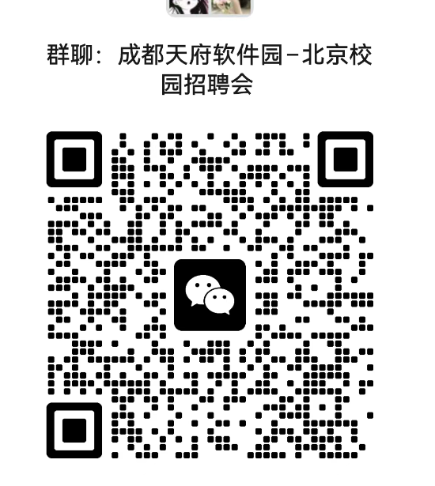 成都市天府软件园2025校园招聘会–北京站 时间：9月17日： 13:00-17:00 地点：北京西郊宾馆 ❤联系微电：王老师 18111260908 ❤投递邮箱：495468541@qq.com ❤️更多招聘会相关信息将会在群内 发布，欢迎各位同学进群关注。
序号 | 公司名称
1 | 成都奥卡思微电科技有限公司
2 | 金琥新能源汽车(成都)有限公司
3 | 北京极感科技有限公司成都分公司
4 | 成都海集科技有限公司
5 | 成都市玉米树科技有限公司
6 | 成都创人所爱科技股份有限公司
7 | 成都锐成芯微科技股份有限公司
8 | 成都书声科技有限公司
9 | 成都索贝数码科技股份有限公司
10 | 芯原微电子（成都）有限公司
11 | 新蛋科技（成都）有限公司
12 | 成都玖锦科技有限公司
13 | 北京弘宇飞拓科技有限公司成都分公司
14 | 成都市卓胜微电子有限公司
15 | 成都菁蓉联创科技有限公司
16 | 四川语言桥信息技术有限公司
具体岗位可查看岗位表，单位持续更新中，请进官方招聘群关注

